Explication Méthodologie COVID
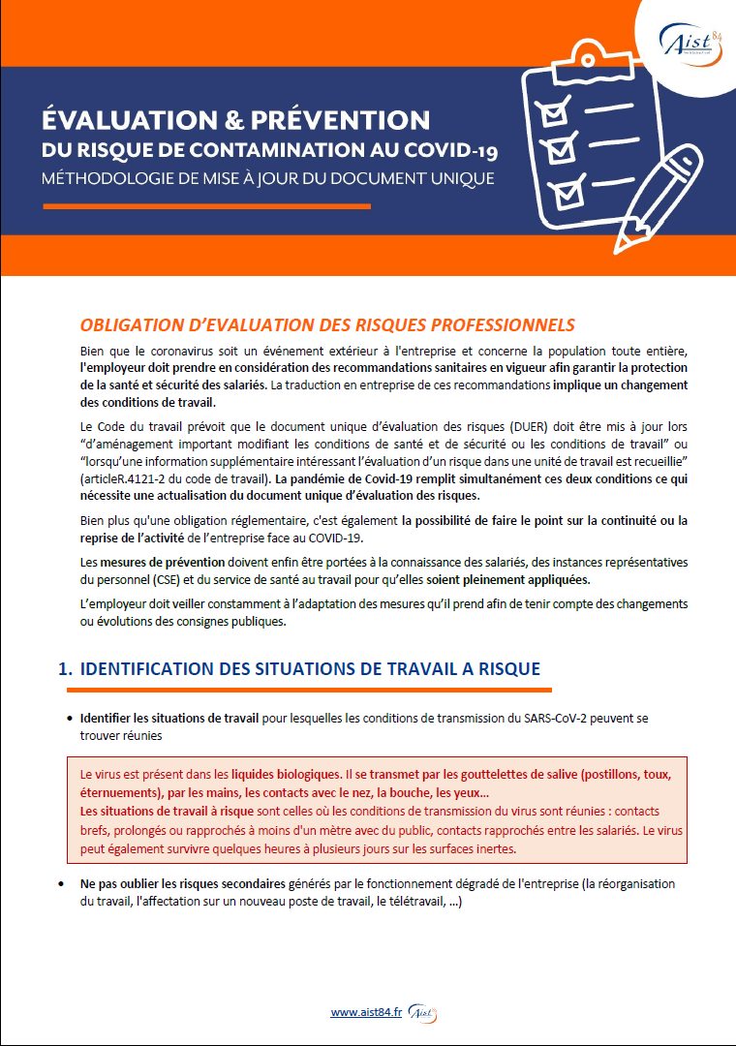

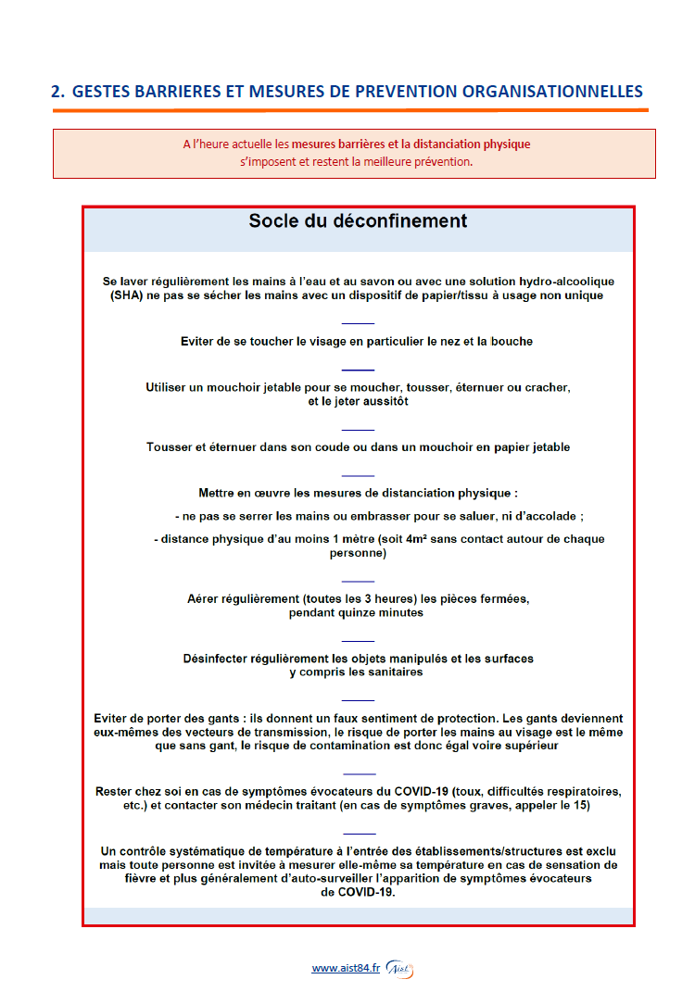

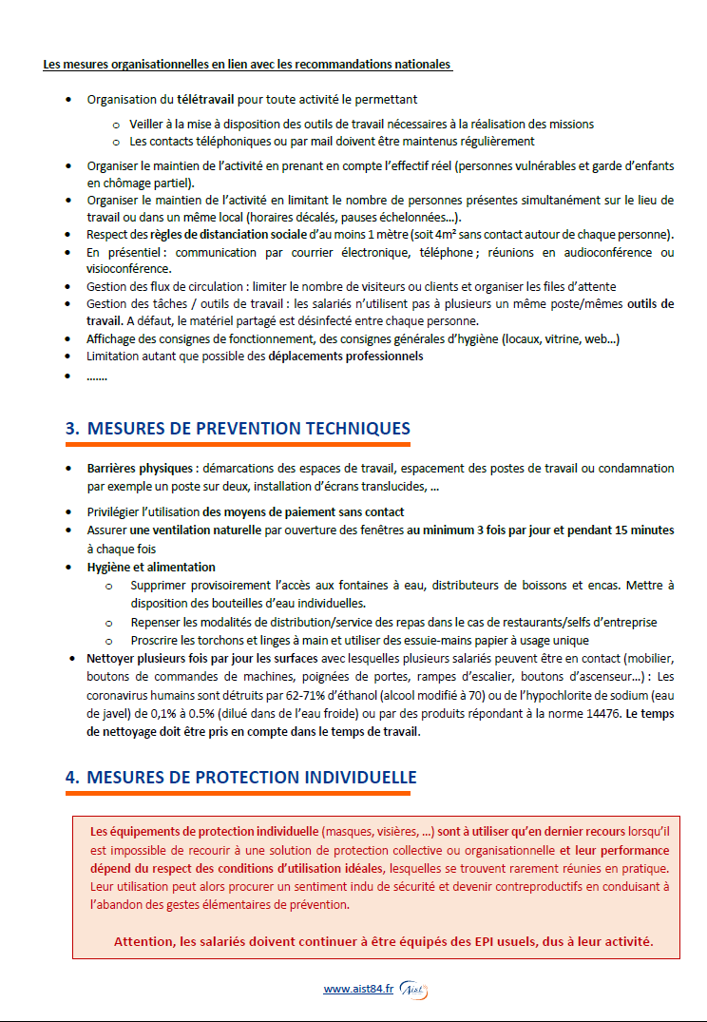

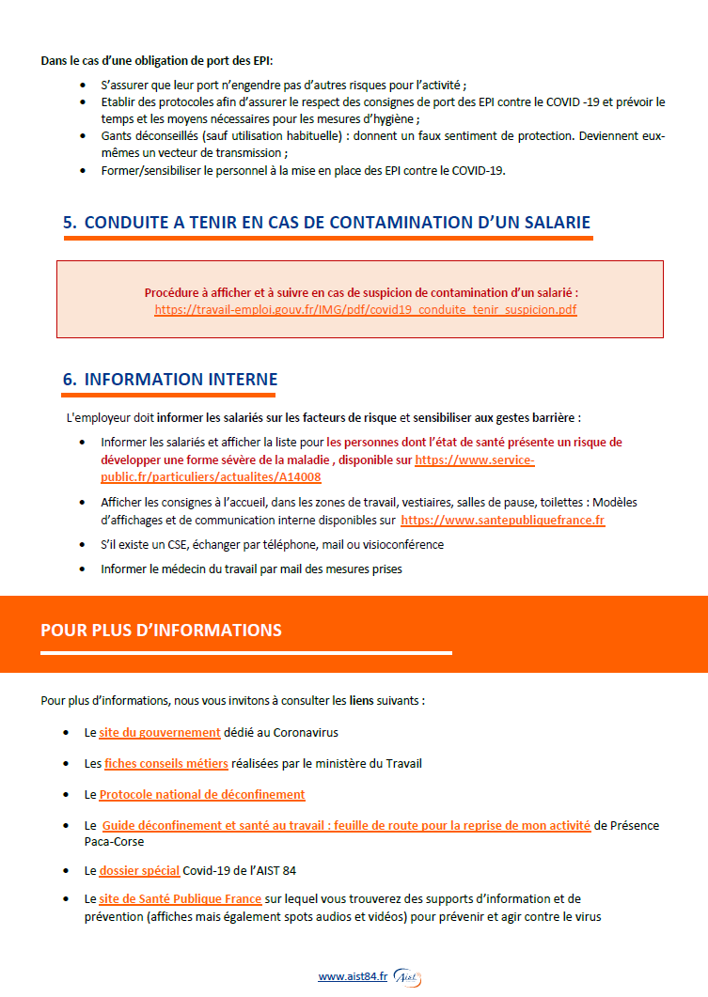

Risques psychosociaux à évaluer
RISQUES PSYCHOSOCIAUX

Cette rubrique vise à compléter la fiche de risque n° 17 du guide INRS ED 840 concernant l'évaluation des risques psychosociaux

Charge et exigences de travail
L’intensité, la complexité et certaines composantes de l’organisation du travail sont des facteurs de risques importants. Ils se manifestent notamment par une quantité de travail trop importante, des délais non réalistes, des interruptions fréquentes, des horaires excessifs, etc. Il s’agit bien sûr de la perception que l’individu a de cette charge psychique et non pas d’une réalité objectivée par une observation d’expert.
Exigences émotionnelles
Les relations avec le public, les usagers, la clientèle revêtent une dimension émotionnelle qui peut affecter les salariés dans certains cas : contact difficile (personnes en détresse ou en difficulté, lourdeur de prise en charge…), violences verbales ou physiques, confrontation à la souffrance d’autrui (maladie, mort, précarité…), le fait de devoir cacher ses émotions ou d’afficher des émotions contraires à celles ressenties.
Marges de manœuvres
L’autonomie désigne la possibilité pour le salarié d’être acteur de son travail et de sa vie professionnelle (choix des façons de faire, des outils, capacité à prendre des initiatives). Il ne s'agit en aucun cas de l'idée que chacun ferait comme il l'entend ou le souhaite. Cette définition n’est donc pas en opposition avec la nécessité préalable de la définition du cadre de l'action de chacun et de l'interdépendance des acteurs, bien au contraire. Le manque de marges de manœuvre peut se traduire par une faible autonomie dans le travail, un manque de prévisibilité du travail (possibilité d’anticiper), une sous-utilisation des compétences, un manque de participation aux prises de décision. Le manque d’autonomie est d’autant plus nocif que la charge de travail est importante.
Conflits de valeurs
Ils renvoient à un état de mal-être ressenti par le professionnel quand ce qu’on lui demande de faire vient en opposition avec ses normes professionnelles, sociales et/ou subjectives, compte tenu de la nature du travail à réaliser, ou encore du temps et des moyens dont-il dispose.
Rapport sociaux et soutien collectif
La qualité des relations au sein de la structure, entre collègues et entre hiérarchie et salariés peut être mise à mal du fait : d’un manque de clarté des objectifs et des tâches à accomplir, la présence d’injonctions contradictoires, un faible soutien collectif et/ou de la hiérarchie, un manque de communication en interne, la présence de violence en interne, un manque de reconnaissance des efforts déployés.
Insécurité socio-économique
L’insécurité de la situation de travail et de l’emploi est un facteur de risque pour la santé des salariés dans la mesure où elle réduit le sentiment de maîtrise de la situation. Elle comprend la peur de perdre son emploi, d’avoir des retards dans le versement des salaires, contrats précaires, les incertitudes sur l’avenir de son métier, peur de devoir changer de qualification ou de métier....

